DOSTOEVSKY
Гарантия от производителя: 2 года! |  | 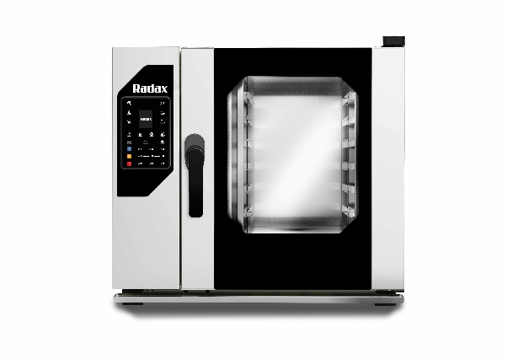 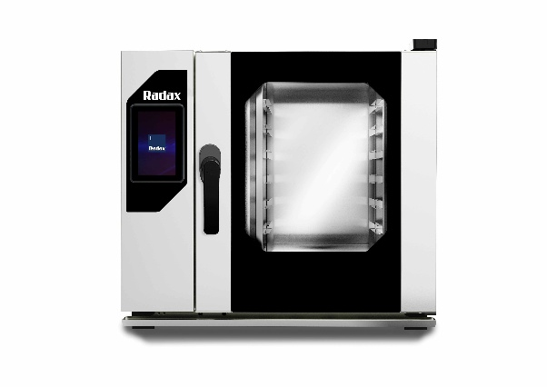 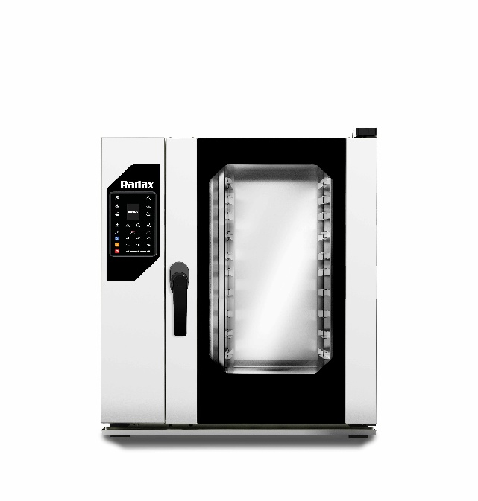 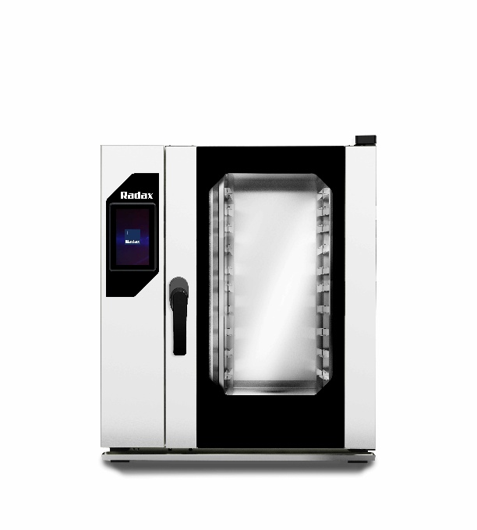
Dostoevsky - бойлерные пароконвектоматы для профессиональной кухни, где стабильное качество приготовления – ежедневный стандарт. Одна линейка — разные конфигурации под задачи клиента: • премиальная версия с панелью упраления Touch Screen для коммерческого сегмента, • функциональная версия версия с панелью упраления Digital для B2G-сегмента.
Модель | Вместимость, уровни | Краткие техн. характеристики и функциональные возможности | Размер без упаковки (ШхГх В), мм | РРП цена, руб. с НДС
Бойлерный пароконвектомат Dostoevsky с панелью управления Touch Screen 7"
DS06T7RL | 6 GN1/1 | Пароконвектомат DS06T7RL, 6 уровней GN1/1, парообразование - бойлер, панель Touch screen, автоматическая мойка с рециркуляцией, дверь правая (открывание слева направо), 400 программ, до 10 этапов приготовления, 10 скоростей вентилятора, 9,5 кВт, 400 В, 113 кг | 840х865х835 | 489,000
DS10T7RL | 10 GN1/1 | Пароконвектомат DS10T7RL, 10 уровней GN1/1, парообразование - бойлер, панель Touch screen, автоматическая мойка с рециркуляцией, дверь правая (открывание слева направо), 400 программ, до 10 этапов приготовления, 10 скоростей вентилятора, 14,5 кВт, 400 В, 128 кг | 840х865х1065 | 589,000
 | Touch Screen - премиальная версия для коммерческих проектов Преимущества: • современная сенсорная панель • удобная работа с программами • расширенные возможности настройки и контроля Для ресторанов, отелей, сетевых кухонь и банкетных площадок, где важны гибкие настройки, интуитивное управление и стандартизация процессов. |  | 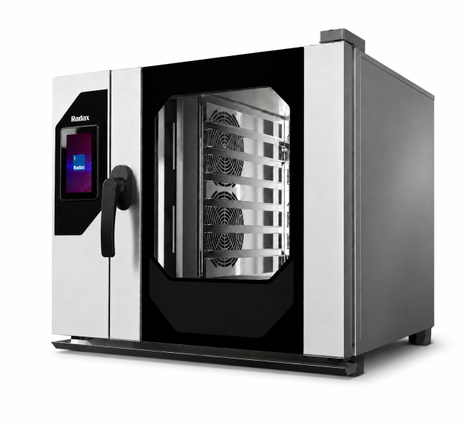
Бойлерный пароконвектомат Dostoevsky с панелью управления Digital 2,4"
DS06LG0L | 6 GN1/1 | Пароконвектомат DS06LG0L, 6 уровней GN1/1, парообразование - бойлер, панель управления Digital, ручная мойка, дверь правая (открывание слева направо), 5 скоростей вентилятора, 9,5 кВт, 400 В, 113 кг | 840х865х835 | скоро в продаже
DS06LGCL | 6 GN1/1 | Пароконвектомат DS06LGCL, 6 уровней GN1/1, парообразование - бойлер, панель управления Digital, автоматическая мойка, дверь правая (открывание слева направо), 5 скоростей вентилятора, 9,5 кВт, 400 В, 113 кг | 840х865х835 | скоро в продаже
DS10LG0L | 10 GN1/1 | Пароконвектомат DS10LG0L, 10 уровней GN1/1, парообразование - бойлер, панель управления Digital, ручная мойка, дверь правая (открывание слева направо), 5 скоростей вентилятора, 14,5 кВт, 400 В, 128 кг | 840х865х1065 | скоро в продаже
DS10LGCL | 10 GN1/1 | Пароконвектомат DS10LGCL, 10 уровней GN1/1, парообразование - бойлер, панель управления Digital, автоматическая мойка, дверь правая (открывание слева направо), 5 скоростей вентилятора, 14,5 кВт, 400 В, 128 кг | 840х865х1065 | скоро в продаже
 | Digital - функциональная версия для B2G и тендерного сегмента Преимущества: • цифровая панель управления; • понятная логика работы для персонала; • надежная эксплуатация в объектах социального питания. Разработана с учетом требований B2G-сегмента, подходит для школ, больниц, столовых и т.д. |  | 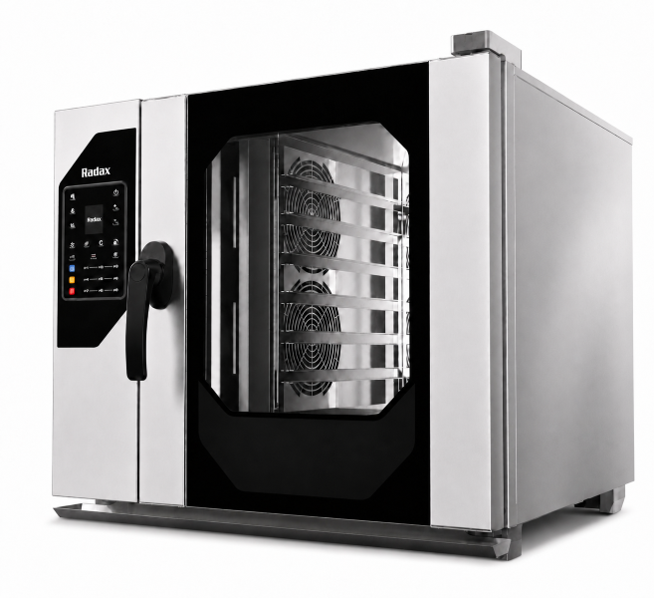

TOLSTOY
Гарантия от производителя: 2 года! |  | 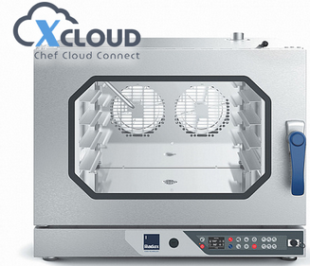 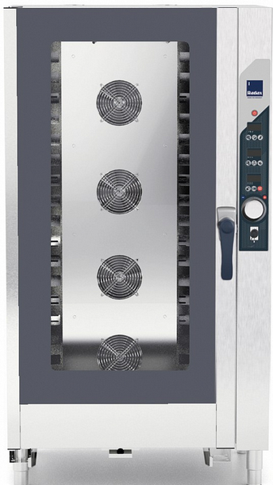 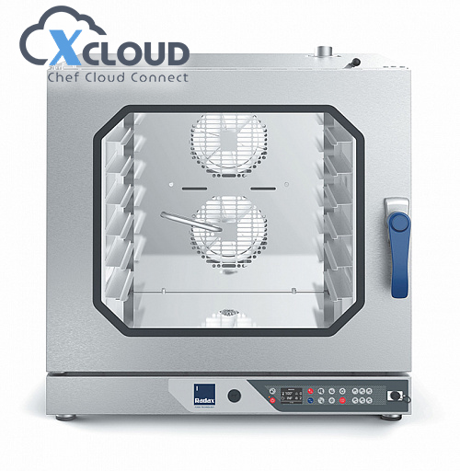 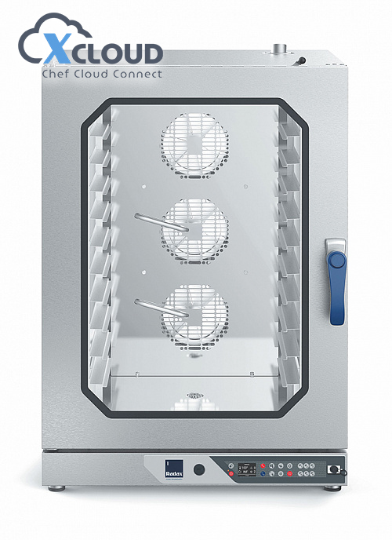

Модель | Вместимость, уровни | Краткие техн. характеристики и функциональные возможности Расстояние между уровнями: 70 мм | Размер без упаковки, с упаковкой (ШхГх В), мм | РРП цена, руб. с НДС
Пароконвектоматы линии Tolstoy с интеллектуальной системой X-Cloud
TL05DG0L | 5 GN1/1 | Пароконвектомат TL05DG0L, 5 уровней GN1/1, парообразование - инжекция, цифр.управл-е X-Cloud, без системы очистки, дверь левая, термощуп, 100 программ, до 6 этапов приготовления, 6 горячих кнопок, 5 скоростей, 10,5кВт, 400 В, 78 кг | 867x826x772 925х970х910 | 210,176
TL05DGCL | 5 GN1/1 | Пароконвектомат TL05DGCL, 5 уровней GN1/1, парообразование - инжекция, цифр.управл-е X-Cloud, система очистки, дверь левая, термощуп, 100 программ, до 6 этапов приготовления, 6 горячих кнопок, 5 скоростей, 10,5кВт, 400 В, 78 кг | 867x826x772 925х970х910 | 245,759
TL07DG0L | 7 GN1/1 | Пароконвектомат TL07DG0L , 7 уровней GN1/1, парообразование - инжекция, цифр.управл-е X-Cloud, без системы очистки, дверь левая, термощуп, 100 программ, до 6 этапов приготовления, 6 горячих кнопок, 5 скоростей, 10,5кВт, 400 В, 98 кг | 867x826x932 925х970х1070 | 226,940
TL07DGCL | 7 GN1/1 | Пароконвектомат TL07DGCL, 7 уровней GN1/1, парообразование - инжекция, цифр.управл-е X-Cloud, система очистки, дверь левая, термощуп, 100 программ, до 6 этапов приготовления, 6 горячих кнопок, 5 скоростей, 10,5кВт, 400 В, 98 кг | 867x826x932 925х970х1070 | 262,524
TL12DG0L | 12 GN1/1 | Пароконвектомат TL12DG0L, 12 уровней GN1/1, парообразование - инжекция, цифр.управл-е X-Cloud без системы очистки, дверь левая, термощуп, 100 программ, до 6 этапов приготовления, 6 горячих кнопок, 5 скоростей, 15,7кВт, 400 В, 131 кг | 867x826x1268 925х970х1405 | 299,978
TL12DGCL | 12 GN1/1 | Пароконвектомат TL12DGCL, 12 уровней GN1/1, парообразование - инжекция, цифр.управл-е X-Cloud система очисткии, дверь левая, термощуп, 100 программ, до 6 этапов приготовления, 6 горячих кнопок, 5 скоростей, 15,7кВт, 400 В, 131 кг | 867x826x1268 925х970х14505 | 335,561
TL12DG0L* (версия TL11DG0L) | 11 GN1/1 | Пароконвектомат TL11DG0L, 11 уровней GN1/1, парообразование - инжекция, цифр.управл-е X-Cloud без системы очистки, дверь левая, термощуп, 100 программ, до 6 этапов приготовления, 6 горячих кнопок, 5 скоростей, 15,7кВт, 400 В, 131 кг. Исполнение для участия в государственных закупках | 867x826x1246,5 925х970х1405 | 299,978
TL11DGCL* (версия TL11DGCL) | 11 GN1/1 | Пароконвектомат TL11DGCL, 11 уровней GN1/1, парообразование - инжекция, цифр.управл-е X-Cloud система очисткии, дверь левая, термощуп, 100 программ, до 6 этапов приготовления, 6 горячих кнопок, 5 скоростей, 15,7кВт, 400 В, 131 кг. Исполнение для участия в государственных закупках | 867x826x1246,5 925х970х1405 | 335,561
Технологии цифровой панели Xcloud | X-Core - термощуп в комплекте X-Clean - автоматическая мойка X-Double - монтаж в колонну X-Revers - возможность исполнения двери левое или правое X-Cloud - облачная система Radax X-USB - разъем USB для обмена данными Multi Timer - много уровневое приготовление Press&Go - 6 самых востребованных рецептов приготовления блюд 5 speed - 5 скоростей вентилятора для всех программ приготовления пищи
Пароконвектоматы линии Tolstoy с механической панелью
TL05M0L | 5 GN1/1 | Пароконвектомат TL05M0L, 5 уровней GN1/1, парообразование - инжекция, механическое управл-е, без системы очистки, дверь левая, 10,5кВт, 400 В, 78 кг | 867x826x772 925х970х910 | 177,032
TL07M0L | 7 GN1/1 | Пароконвектомат TL07M0L, 7 уровней GN1/1, парообразование - инжекция, механическое управл-е, без системы очистки, дверь левая, 10,5кВт, 400 В, 98 кг | 867x826x932 925х970х1070 | 197,528
TL12M0L | 12 GN1/1 | Пароконвектомат TL12M0L, 12 уровней GN1/1, парообразование - инжекция, механическое управл-е, без системы очистки, дверь левая, 15,7кВт, 400 В, 131 кг | 867x826x1268 925х970х1405 | 247,609
TL12M0L* (версия TL11M0L) | 11 GN1/1 | Пароконвектомат TL11M0L, 11 уровней GN1/1, парообразование - инжекция, механическое управл-е, без системы очистки, дверь левая, 15,7кВт, 400 В, 131 кг. Исполнение для участия в государственных закупках. | 867x826x1246,5 925х970х1405 | 247,609

Пароконвектоматы линии Tolstoy с вкатной тележкой
TL20M0L | 20 GN1/1 | Пароконвектомат TL20M0L, 20 уровней GN1/1, парообразование - инжекция, механическое управл-е, без системы очистки, дверь левая, одна тележка-шпилька в комплекте, 28,5кВт, 400 В, 250 кг | 1051х938х1900 1120х1070х2115 | 537,817
TL20DY0L | 20 GN1/1 | Пароконвектомат TL20DY0L, 20 уровней GN1/1, парообразование - инжекция, цифровое управление, без системы очистки, дверь левая, 99 программ, до 4 этапов приготовления, 28,5кВт, 400 В, 250 кг | 1051х938х1900 1120х1070х2115 | 568,317
TL20DYCL | 20 GN1/1 | Пароконвектомат TL20DYCL, 20 уровней GN1/1, парообразование - инжекция, цифровое управление, системы очистки, дверь левая, 99 программ, до 4 этапов приготовления, 28,5кВт, 400 В, 250 кг | 1051х938х1900 1120х1070х2115 | 608,983
Технологии RADAX | X-Core - термощуп X-Safe - эфективная изоляция двойной двери из закаленного атермального для цифровой панели стекла X-Clean - автоматическая мойка X-Double - монтаж в колонну X-Double - монтаж в колонну X-Revers - возможность исполнения двери левое или правое X-Power - рекордно быстрое время X-Vortex - равномерная вентиляция камеры нагрева X-Ecosystem - автономная подача пара для цифр. панели

BLOK
Гарантия от производителя: 2 года! |  | 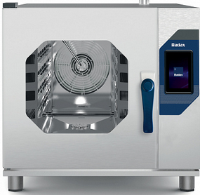 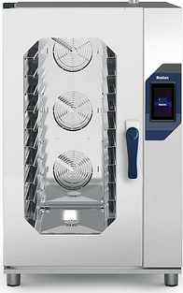 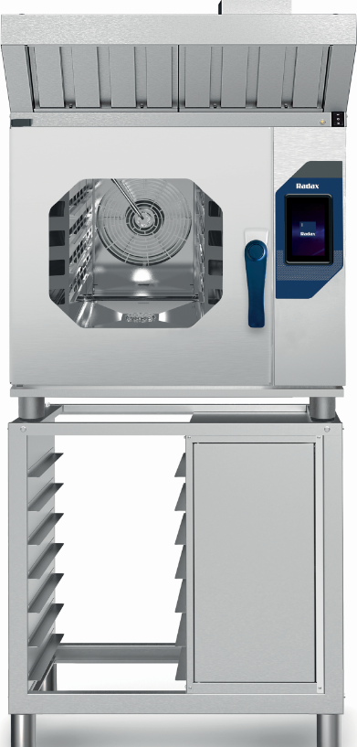 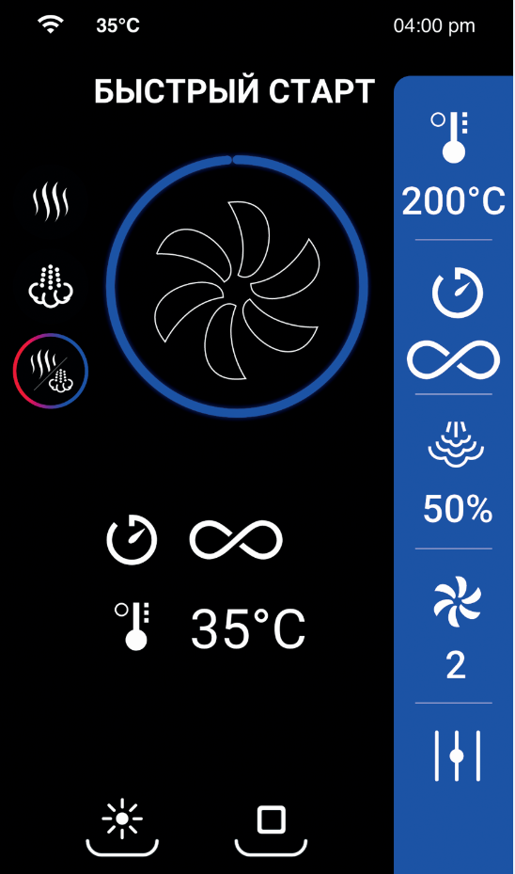 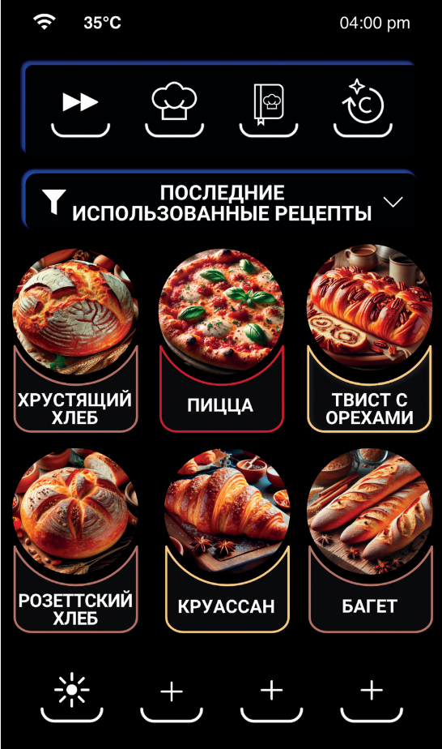

Модель | Вместимость, уровни | Краткие техн. характеристики и функциональные возможности | Размер без упаковки, с упаковкой (ШхГх В), мм | РРП цена, руб. с НДС
Печь хлебопекарная Blok с панелью Touch Screen 7" и интеллектуальной системой X-Cloud
BL05TSCLU | 5 600*400 | Печь хлебопекарная BL05TSCLU, 5 уровней 600х400, парообразование - инжекция, панель Touch screen, цифр.управл-е X-Cloud, автоматическая мойка, дверь левая, 400 программ, до 10 этапов приготовления, 10 скоростей, 9,5кВт, 400 В, 92 кг | 790х1026х783 | 364,983
BL10TSCLU | 10 600*400 | Печь хлебопекарная BL10TSCLU, 10 уровней 600х400, парообразование - инжекция, панель Touch screen, цифр.управл-е X-Cloud, автоматическая мойка, дверь левая, 400 программ, до 10 этапов приготовления, 10 скоростей, 16,1кВт, 400 В, 134 кг | 790х1026х1263 | 485,458
Печь хлебопекарная Blok для монтажа в колонну с панелью Touch Screen 7" и интеллектуальной системой X-Cloud
BL05TSCLT | 5 600*400 | Печь хлебопекарная BL05TSCLT, 5 уровней 600х400, парообразование - инжекция, панель Touch screen, цифр.управл-е X-Cloud, автоматическая мойка, дверь левая, 400 программ, до 10 этапов приготовления, 10 скоростей, 9,5кВт, 400 В, 92 кг | 790х1026х783 | 372,608
BL10TSCLT | 10 600*400 | Печь хлебопекарная BL10TSCLT, 10 уровней 600х400, парообразование - инжекция, панель Touch screen, цифр.управл-е X-Cloud, автоматическая мойка, дверь левая, 400 программ, до 10 этапов приготовления, 10 скоростей, 16,1кВт, 400 В, 134 кг | 790х1026х1263 | 495,117
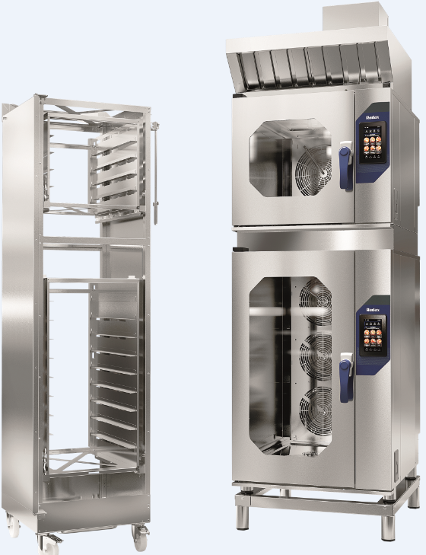
TRSG556040 | 5+5 600*400 | Загрузочная тележка для печей BL05TSCT + BL05TSCT, загрузка структур 5+5, размерность 600*400 мм | 584х767х1991 | 169,987
TRSG156040 | 5+10 600*400 | Загрузочная тележка для печей BL05TSCT + BL10TSCT, загрузка структур 5+10, размерность 600*400 мм | 584х767х2107 | 229,258
Технологии цифровой панели Xcloud | X-Safe - эфективная изоляция двойной двери X-Clean - автоматическая мойка из закаленного атермального стекла X-Double - монтаж в колонну X-Vortex - равномерная вентиляция камеры X-Revers - возможность исполнения двери левое или правое X-Power - рекордно быстрое время X-Ecosystem - автономная подача пара для цифр. панели X-USB - разъем USB для обмена данными Multi Timer - много уровневое приготовление FastStart - быстрий старт 10 speed - 10 скоростей вентилятора для всех X-Cloud - облачная система Radax программ приготовления пищи
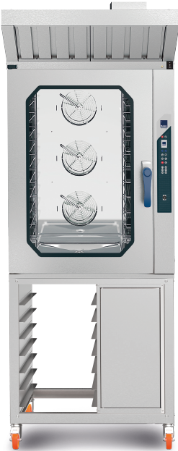
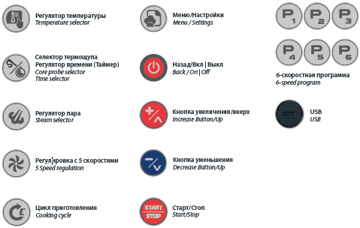
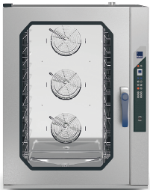 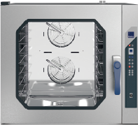
Печь хлебопекарная Blok с панелью LCD 2,4" и интеллектуальной системой X-Cloud
BL05DGCLU | 5 600х400 | Печь хлебопекарная BL05DGCLU, 5 уровней 600х400, парообразование - инжекция, цифр.управл-е X-Cloud,система очистки, дверь левая, 100 программ, до 6 этапов приготовления, 6 горячих кнопок, 5 скоростей, 10,5кВт, 400 В, 98 кг | 987x916x834 | 297,029
BL10DGCLU | 10 600х400 | Печь хлебопекарная BL10DGCLU, 10 уровней 600х400, парообразование - инжекция, цифр.управл-е X-Cloud, система очистки, дверь левая, 100 программ, до 6 этапов приготовления, 6 горячих кнопок, 5 скоростей, 15,8кВт, 400 В, 135 кг | 987x916x1170 | 363,326
Технологии RADAX | X-Clean - автоматическая мойка X-Double - монтаж в колонну X-Revers - возможность исполнения двери левое или правое X-Power - рекордно быстрое время X-Vortex - равномерная вентиляция камеры нагрева X-Ecosystem - автономная подача пара для цифр. панели X-USB - разъем USB для обмена данными Multi Timer - много уровневое приготовление Press&Go - 6 самых востребованных рецептов приготовления блюд 5 speed - 5 скоростей вентилятора для всех X-Safe - эфективная изоляция двойной двери программ приготовления пищи из закаленного атермального стекла

Yesenin
Гарантия от производителя: 2 года! |  | 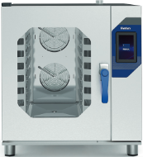
Бренд RADAX появился на базе итальянского дизайна и инновационных технологий, российского опыта и практичности. Это предпринимательский проект, сочетающий в себе техническую силу и творческую энергию, инновационные технологии и элегантный стиль. Сила этого нового бренда – во взаимодействии двух традиций, а цель - успех на международном рынке.
Модель | Вместимость, уровни | Краткие техн. характеристики и функциональные возможности | Размер без упаковки (ШхГх В), мм | РРП цена, руб. с НДС
Пароконвектомат Yesenin с панелью Touch Screen 7"
ES05TSCLU | 5 GN1/1 | Пароконвектомат ES05TSCLU, 5 уровней GN1/1, парообразование - инжекция, панель Touch screen, цифр.управл-е X-Cloud, автоматическая мойка, дверь левая, 400 программ, до 10 этапов приготовления, 10 скоростей, 9,5кВт, 400 В, 92 кг | 790х1026х783 | 357,765
ES07TSCLU | 7 GN1/1 | Пароконвектомат ES07TSCLU, 7 уровней GN1/1, парообразование - инжекция, панель Touch screen, цифр.управл-е X-Cloud, автоматическая мойка, дверь левая, 400 программ, до 10 этапов приготовления, 10 скоростей, 10,8кВт, 400 В, 100 кг | 790х1066х941 | 391,925
ES12TSCLU | 12 GN1/1 | Пароконвектомат ES12TSCLU, 12 уровней GN1/1, парообразование - инжекция, панель Touch screen, цифр.управл-е X-Cloud, автоматическая мойка, дверь левая, 400 программ, до 10 этапов приготовления, 10 скоростей, 16,1кВт, 400 В, 135 кг | 790х1066х1263 | 494,100
Технологии цифровой панели Xcloud | X-Core - термощуп X-Safe - эфективная изоляция двойной двери из закаленного атермального для цифровой панели стекла X-Clean - автоматическая мойка X-Double - монтаж в колонну X-Revers - возможность исполнения двери левое или правое X-Power - рекордно быстрое время X-Vortex - равномерная вентиляция камеры нагрева X-Ecosystem - автономная подача пара для цифр. панели X-USB - разъем USB для обмена данными Multi Timer - много уровневое приготовление FastStart - быстрий старт 10 speed - 10 скоростей вентилятора для всех программ приготовления пищи


Пароконвектомат Yesenin с панелью LCD 2,4" и интеллектуальной системой X-Cloud
ES05DGCLU | 5 GN1/1 | Пароконвектомат ES05DGCLU, 5 уровней GN1/1, парообразование - инжекция, цифр.управл-е X-Cloud,система очистки, дверь левая, 100 программ, до 6 этапов приготовления, 6 горячих кнопок, 5 скоростей, 10,5кВт, 400 В, 88 кг | 987x916x674 | 307,196
ES07DGCLU | 7 GN1/1 | Пароконвектомат ES07DGCLU, 7 уровней GN1/1, парообразование - инжекция, цифр.управл-е X-Cloud,система очистки, дверь левая, 100 программ, до 6 этапов приготовления, 6 горячих кнопок, 5 скоростей, 10,5кВт, 400 В, 98 кг | 987x916x834 | 324,825
ES12DGCLU | 12 GN1/1 | Пароконвектомат ES12DGCLU, 12 уровней GN1/1, парообразование - инжекция, цифр.управл-е X-Cloud, система очистки, дверь левая, 100 программ, до 6 этапов приготовления, 6 горячих кнопок, 5 скоростей, 15,8кВт, 400 В, 135 кг | 987x916x1170 | 373,493
Технологии RADAX | X-Core - термощуп X-Safe - эфективная изоляция двойной двери из закаленного атермального для цифровой панели стекла X-Clean - автоматическая мойка X-Double - монтаж в колонну X-Revers - возможность исполнения двери левое или правое X-Power - рекордно быстрое время X-Vortex - равномерная вентиляция камеры нагрева X-Ecosystem - автономная подача пара для цифр. панели X-USB - разъем USB для обмена данными Multi Timer - много уровневое приготовление Press&Go - 6 самых востребованных рецептов приготовления блюд 5 speed - 5 скоростей вентилятора для всех X-Cloud - облачная система Radax программ приготовления пищи

TURGENEV
Гарантия от производителя: 2 года! |  | 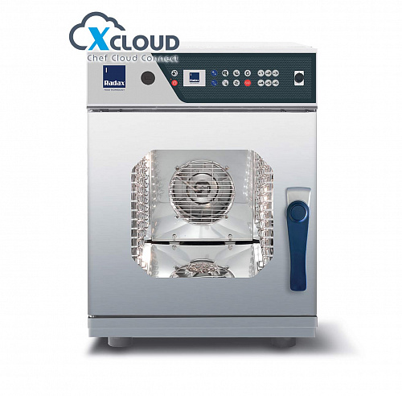 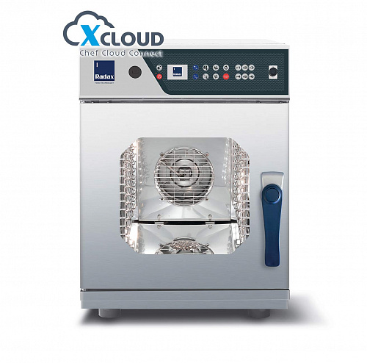 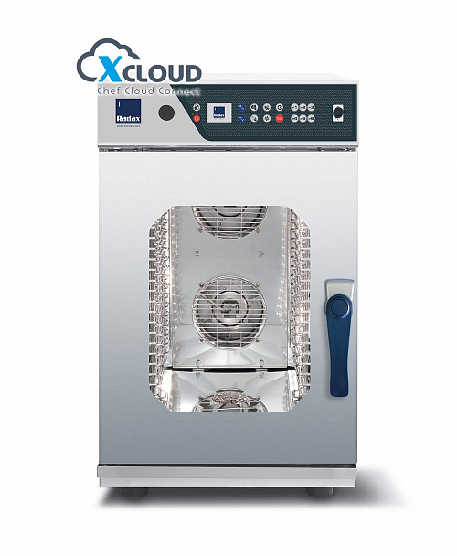

Модель | Вместимость, уровни | Краткие техн. характеристики и функциональные возможности Расстояние между уровнями: 70 мм | Размер без упаковки, с упаковкой (ШхГх В), мм | РРП цена, руб. с НДС
TURGENEV линия компактных пароконвектоматов с панелью X-Cloud
TR63DG0L | 6 GN2/3 | Пароконвектомат TR63DG0L, 6 уровней GN2/3, парообразование - инжекция, цифр.управл-е X-Cloud, без системы очистки, дверь левая, термощуп, 100 программ, до 6 этапов приготовления, 6 горячих кнопок, 5 скоростей, 5,3кВт, 400 В, 63 кг | 532x740x748 600х995х1115 | 179,188
TR63DGCL | 6 GN2/3 | Пароконвектомат TR63DGCL, 6 уровней GN2/3, парообразование - инжекция, цифр.управл-е X-Cloud, система очистки, дверь левая, термощуп, 100 программ, до 6 этапов приготовления, 6 горячих кнопок, 5 скоростей, 5,3кВт, 400 В, 63 кг | 532x740x748 600х995х1115 | 210,806
TR06DG0L | 6 GN1/1 | Пароконвектомат TR06DG0L, 6 уровней GN1/1, парообразование - инжекция, цифр.управл-е X-Cloud, без системы очистки, дверь левая, термощуп, 100 программ, до 6 этапов приготовления, 6 горячих кнопок, 5 скоростей, 6,3кВт, 400 В, 72 кг | 532x915x748 600х995х1115 | 211,934
TR06DGCL | 6 GN1/1 | Пароконвектомат TR06DGCL, 6 уровней GN1/1, парообразование - инжекция, цифр.управл-е X-Cloud система очистки дверь левая,термощуп, 100 программ, до 6 этапов приготовления, 6 горячих кнопок, 5 скоростей, 6,3кВт, 400 В, 72 кг | 532x915x748 600х995х1115 | 249,338
TR10DG0L | 10 GN1/1 | Пароконвектомат TR10DG0L, 10 уровней GN1/1, парообразование - инжекция, цифр.управл-е X-Cloud без системы очистки, дверь левая, термощуп, 100 программ, до 6 этапов приготовления, 6 горячих кнопок, 5 скоростей, 12,5кВт, 400 В, 90 кг | 532x915x932 600х995х1115 | 271,623
TR10DGCL | 10 GN1/1 | Пароконвектомат TR10DGCL, 10 уровней GN1/1, парообразование - инжекция, цифр.управл-е X-Cloud система очистки, дверь левая, термощуп, 100 программ, до 6 этапов приготовления, 6 горячих кнопок, 5 скоростей, 12,5кВт, 400 В, 90 кг | 532x915x932 600х995х1115 | 319,559
Технологии цифровой панели Xcloud | X-Core - термощуп в комплекте X-Clean - автоматическая мойка X-Double - монтаж в колонну X-Revers - возможность исполнения двери левое или правое X-Cloud - облачная система Radax X-USB - разъем USB для обмена данными Multi Timer - много уровневое приготовление Press&Go - 6 самых востребованных рецептов приготовления блюд 5 speed - 5 скоростей вентилятора для всех программ приготовления пищи

TURGENEV линия компактных пароконвектоматов с механической панелью
TR63M0L | 6 GN2/3 | Пароконвектомат TR63M0L, 6 уровней GN2/3, парообразование - инжекция, механическое управл-е, без системы очистки, дверь левая, 5,3кВт, 400 В, 63 кг | 532x740x748 600х995х1115 | 153,995
TR06M0L | 6 GN1/1 | Пароконвектомат TR06M0L, 6 уровней GN1/1, парообразование - инжекция, механическое управл-е, без системы очистки, дверь левая, 6,3кВт, 400 В, 72 кг | 532x915x748 600х995х1115 | 179,401
TR10M0L | 10 GN1/1 | Пароконвектомат TR10M0L, 10 уровней GN1/1, парообразование - инжекция, механическое управл-е, без системы очистки, дверь левая, 12,5кВт, 400 В, 90 кг | 532x915x932 600х995х1115 | 234,403
Технологии RADAX | X-Safe - эфективная изоляция двойной двери из закаленного атермального для цифровой панели стекла X-Double - монтаж в колонну X-Revers - возможность исполнения двери левое или правое X-Power - рекордно быстрое время X-Vortex - равномерная вентиляция камеры нагрева

DECK
Гарантия от производителя: 2 года! |  | 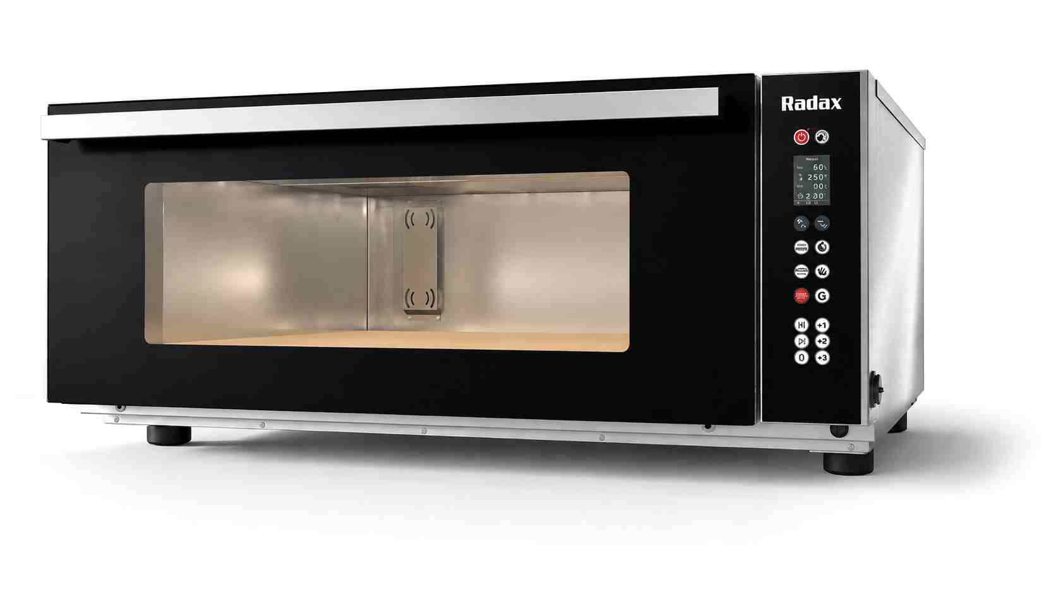 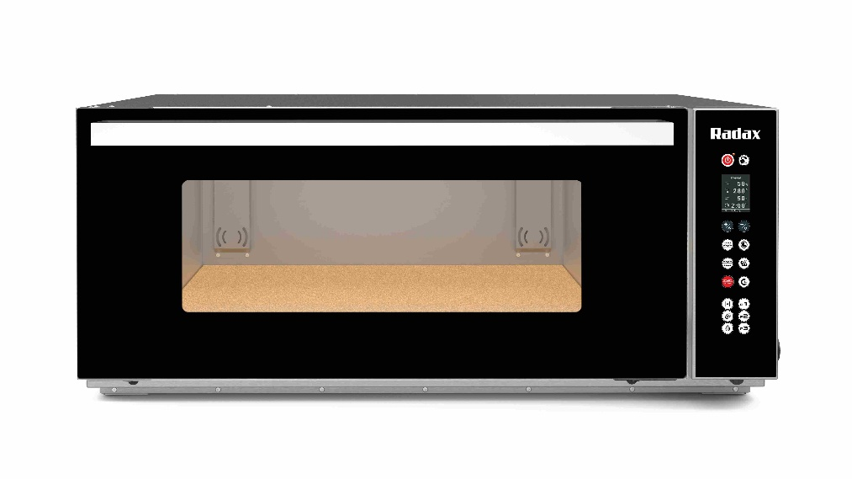
DECK - новая линейка подовых печей от Radax. Печи DECK разработаны для выпекания свежих и замороженных хлебобулочных и кондитерских изделий, а также пиццы. Высокое качество выпечки, современные технологии и энергоэффективность делают новую линейку оптимальным решением для торговых сетей, пекарен, кондитерских и других предприятий с собственным производством выпечки.
Модель | Вместимость, уровни | Краткие техн. характеристики и функциональные возможности | Размер без упаковки, с упаковкой (ШхГхВ), мм | РРП цена, руб. с НДС
Подовые печи DECK с панелью управления Digital 2,4"
DECKDG01 | 1 пекарский лист EN 600x400 | Подовая печь DECKDG01, 1 уровень, вместимость 1 пекарский лист EN 600x400, парообразование - бойлер, цифровое управление X-Cloud, 100 программ, до 4 этапов приготовления, 3 горячие кнопки, размер камеры 620x535x225 мм, максимальная температура приготовления 400°C, 3,3 кВт, 230 В, 71,6 кг | 937x907x447 985x950x560 | 209,000
DECKDG02 | 2 пекарских листа EN 600x400 | Подовая печь DECKDG02, 1 уровень, вместимость 2 пекарских листа EN 600x400, парообразование - бойлер, цифровое управление X-Cloud, 100 программ, до 4 этапов приготовления, 3 горячие кнопки, размер камеры 606x941x225 мм, максимальная температура приготовления 400°C, 6,1 кВт, 400 В, 114,8 кг | 937x1207x447 985x1245x560 | 229,000
 | Подовые печи DECK — профессиональное решение для предприятий, которым важны стабильное качество выпечки, гибкость технологических настроек и возможность сформировать компактную производственную линию под конкретные задачи. Высокие результаты приготовления обеспечивают: — подовая плита из цельного огнеупорного камня, способствующая равномерной передаче тепла продукту; — независимое регулирование верхнего и нижнего нагрева с возможностью задавать требуемую температуру или мощность в процентах; — энергоэффективный парогенератор, позволяющий получать качественную выпечку с необходимой структурой и корочкой; — моторизованная заслонка отвода пара для точного управления влажностью на разных этапах приготовления; — оптимизированная конструкция нагревательных элементов и равномерное распределение тепла в рабочей камере, обеспечивающие точное поддержание заданной температуры и стабильный результат выпечки, в том числе для деликатных кондитерских изделий. Максимальная рабочая температура печей составляет 400 °C, благодаря чему DECK подходят в том числе для приготовления традиционной неаполитанской пиццы. Для удобства контроля процесса рабочая камера оснащена равномерной светодиодной подсветкой, встроенной в вентилируемую дверцу. Линейка DECK позволяет создавать различные конфигурации оборудования в зависимости от задач предприятия. Подовые печи могут устанавливаться в колонну друг с другом или с конвекционной печью Radax, а также размещаться на расстоечном шкафу или открытой подставке. |  | 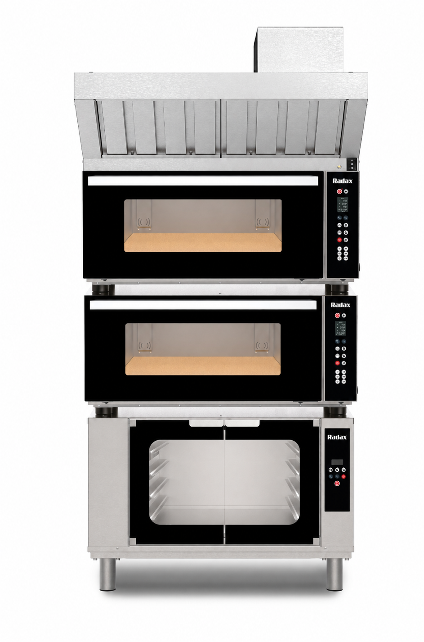

JET
Гарантия от производителя: 2 года! |  | Высокоскоростная печь JET помогает ускорить отдачу блюд, снизить нагрузку на персонал и расширить меню без увеличения производственной площади. Печь подходит для кафе, АЗС, магазинов у дома, фуд-точек, dark kitchen и других форматов, где важна возможность работать «от чека». |  | 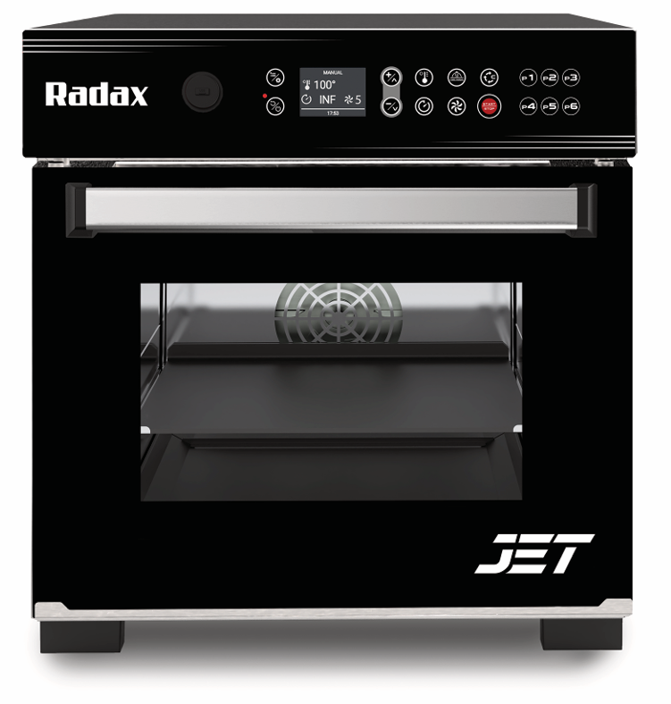
Это предпринимательский проект, сочетающий в себе техническую силу и творческую энергию, инновационные технологии и элегантный стиль. Сила этого нового бренда – во взаимодействии двух традиций, а цель - успех на международном рынке.
Модель | Вместимость, уровни | Краткие техн. характеристики и функциональные возможности | Аксессуары | Размер оборудования (ШхГх В), мм | РРП цена, руб. с НДС
Высокоскоростные печи Radax JET
JETDG001 | 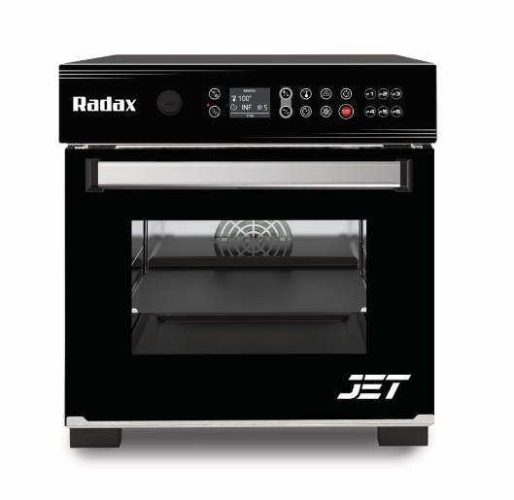 | Высокоскоростная печь JETDG001, цифр.управление X-Cloud, дверь откидная, 100 программ, до 6 этапов приготовления, 6 горячих кнопок, 230В, 3,4кВт, 43 кг | Комплект для выпечки пиццы JETDG001 | 460х655х525 | 199,900
JETDG002 |  | Высокоскоростная печь JETDG002, цифр.управление X-Cloud, дверь откидная, 100 программ, до 6 этапов приготовления, 6 горячих кнопок, 230В, 3,4кВт, 43 кг | Комплект для выпечки панини JETDG002 | 460х655х525 | 214,900
JETDG00F |  | Высокоскоростная печь JETDG00F, цифр.управление X-Cloud, дверь откидная, 100 программ, до 6 этапов приготовления, 6 горячих кнопок, 230В, 3,4кВт, 43 кг | Полный Комплект для выпечки пиццы и панини JETDG00F | 460х655х525 | 229,900

Комплект для выпечки пиццы JETDG001 | Лопатка для пиццы 300X300 | Противень для пиццы | Противень антипригарный с бортом 24мм | Нижний тефлоновый противень | Антипригарный коврик 305X305мм
 | 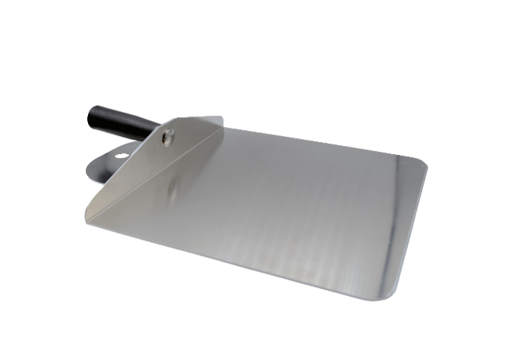 | 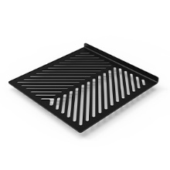 | 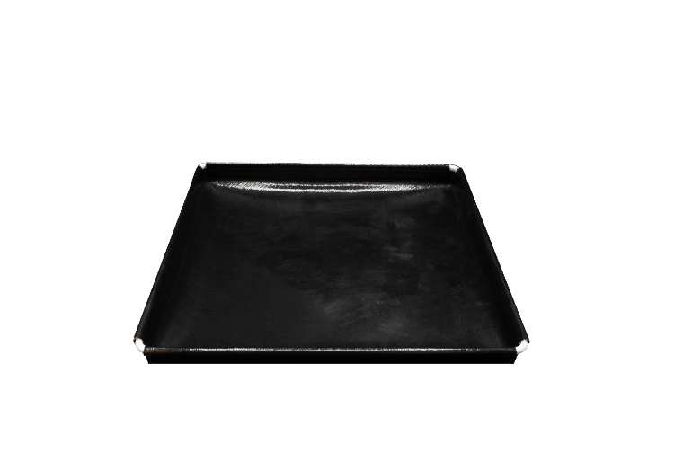 | 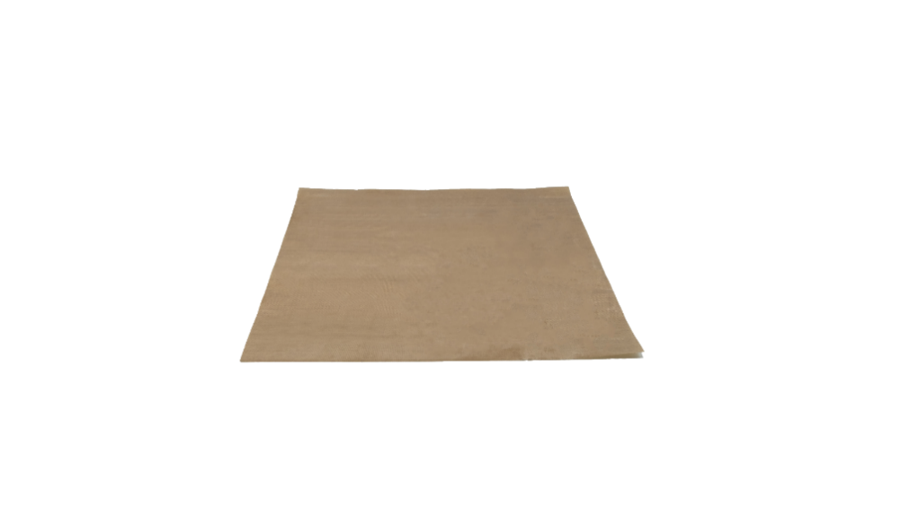

Комплект для выпечки панини JETDG002 | Лопатка для панини | Решетка гриль для панини 300х300мм | Нижний тефлоновый противень | Антипригарный коврик 270X270мм
 | 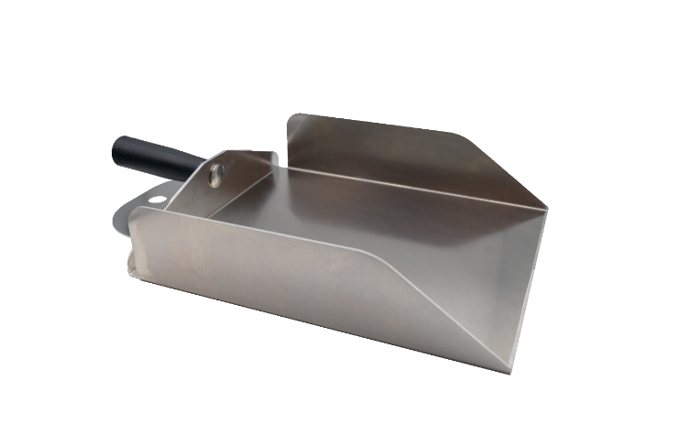 | 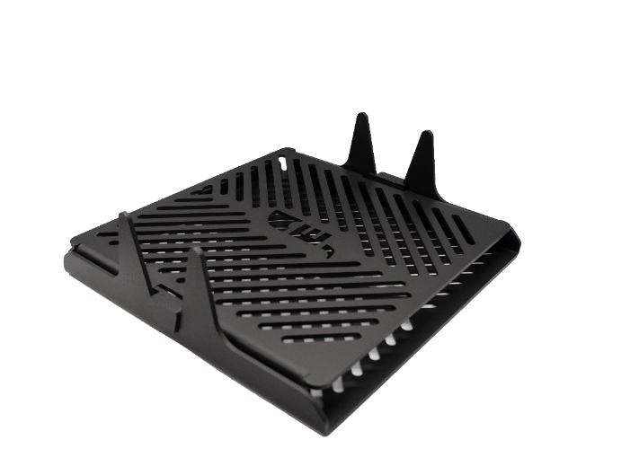 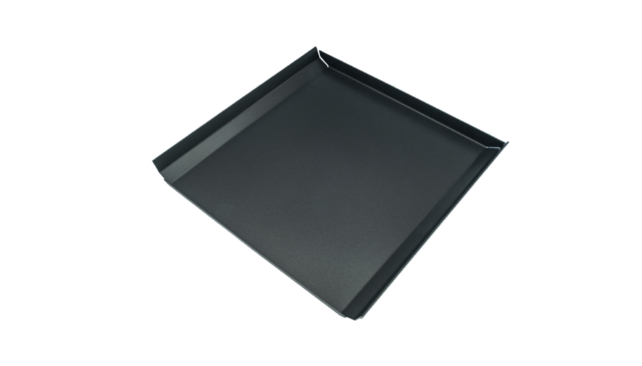 | 

Полный Комплект для выпечки пиццы и панини JETDG00F | Лопатка для пиццы 300X300 | Противень для пиццы | Противень антипригарный с бортом 24мм | Антипригарный коврик 305X305мм
 |  |  | 
 | Лопатка для панини | Решетка гриль для панини 300х300мм | Нижний тефлоновый противень | Антипригарный коврик 270X270мм
 |  |  | 

GOGOL
Гарантия от производителя: 2 года! |  | 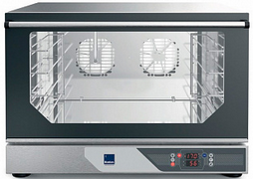

Модель | Вместимость, уровни | Краткие техн. характеристики и функциональные возможности | Размер без упаковки, с упаковкой (ШхГх В), мм | РРП цена, руб. с НДС
Конвекционные печи линии GOGOL
GG33M00X0S | 3 450х340 | Конвекционная печь GG33M00X0S, 3 уровня 450х340мм, без парообразования, с мех. управл., однонапр. вент., 3,1кВт, 230В, 28кг | 560x674x455 600х700х690 | 45,547
GG43M00X0S | 4 460х340 | Конвекционная печь GG43M00X0S, 4 уровня 460х340мм, без парообразования, с мех. управл., однонапр. вент., 3,1кВт, 230В, 28кг | 560x674x530 600х700х690 | 49,329
GG43M0HX0S | 4 460х340 | Конвекционная печь GG43M0HX0S, 4 уровня 460х340мм, парообразование - инжекция, с мех. управл., однонапр. вент., 3,1кВт, 230В, 32кг | 560x674x575 600х700х690 | 54,239
GG43M0HXGS | 4 460х340 | Конвекционная печьGG43M0HXGS, 4 уровня 460х340мм, парообразование - инжекция, с мех. управл., с грилем, однонапр. вент., 3,2кВт,230В, 32кг | 560x674x530 600х700х690 | 80,866
GG4M0HS | 4 600х400 | Конвекционная печь GG4M0HXS, 4 уровня 600х400мм - GN1/1, парообразование - инжекция, с мех. управл., однонапр. вент., 3,3кВт, 400В, 45кг | 750x749x553 795х795х730 | 89,751
GG4MIHS | 4 600х400 | Конвекционная печь GG4MIHS, 4 уровня 600х400мм - GN1/1, парообразование - инжекция, с мех. управл., двунапр. вент., 6,7кВт, 400В, 45кг | 750x749x553 795х795х730 | 108,529
GG43DIHX0S | 4 460х340 | Конвекционная печь GG43DIHX0S, 4 уровня 460х340мм, парообразование - инжекция, цифровое управл., 99 программ, до 3 этапов приготовления, однонапр. вент., 3,2кВт, 230В, 32кг | 560x674x530 600x700x690 | 97,021
GG4DIHS | 4 600х400 | Конвекционная печь GG4DIHS, 4 уровня 600х400мм - GN1/1, парообразование - инжекция, цифровое управл., 99 программ, до 3 этапов приготовления, однонапр. вент., 6,7кВт, 400В, 32кг | 750x749x553 795х795х730 | 127,703
Технологии RADAX | X-Safe - эфективная изоляция двойной X-Equal - двунаправленные ветиляторы, однородность закаленного атермально стекла X-Vortex - равномерная вентиляция камеры X-Double - монтаж в колонну X-Ecosystem - автономная подача пара для цифр. X-Power - рекордно быстрое время панели нагрева

